C IV - ASE2013 SH, Teil 4

Statistisches Amt
für Hamburg und Schleswig-Holstein

 |  | STATISTISCHE BERICHTE
 | Kennziffer: C IV - ASE 2013 SH, Teil 4 Ökolandbau und Umwelt

Ökolandbau und Umwelt in
Schleswig-Holstein
2013
endgültiges Ergebnis der Agrarstrukturerhebung

Herausgegeben am: 14. April 2016

Abb. 1 (S.9)
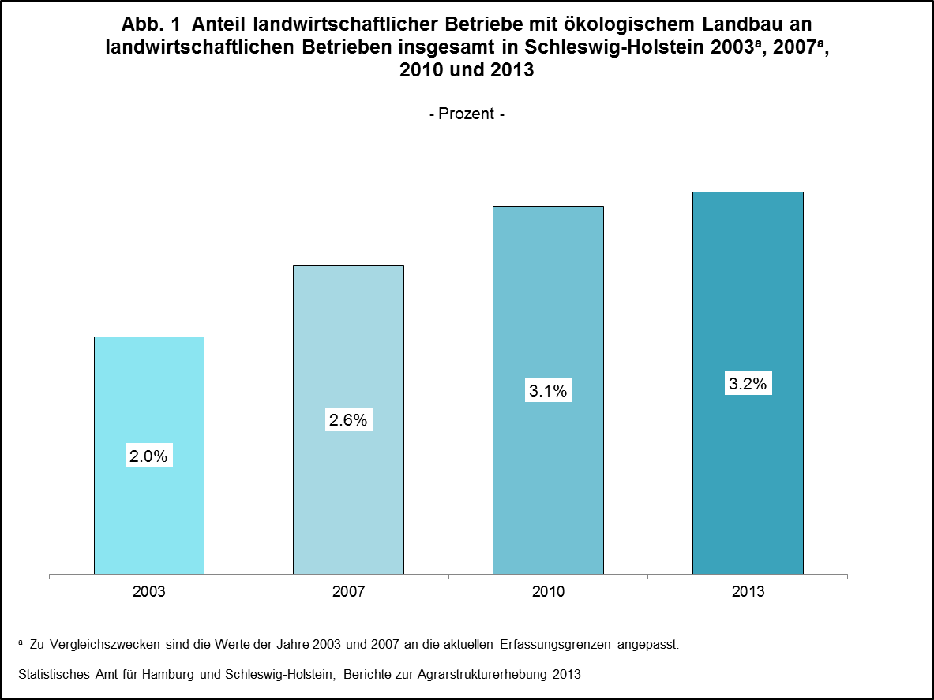

zurück zum Inhalt

Abb. 2 (S.10)
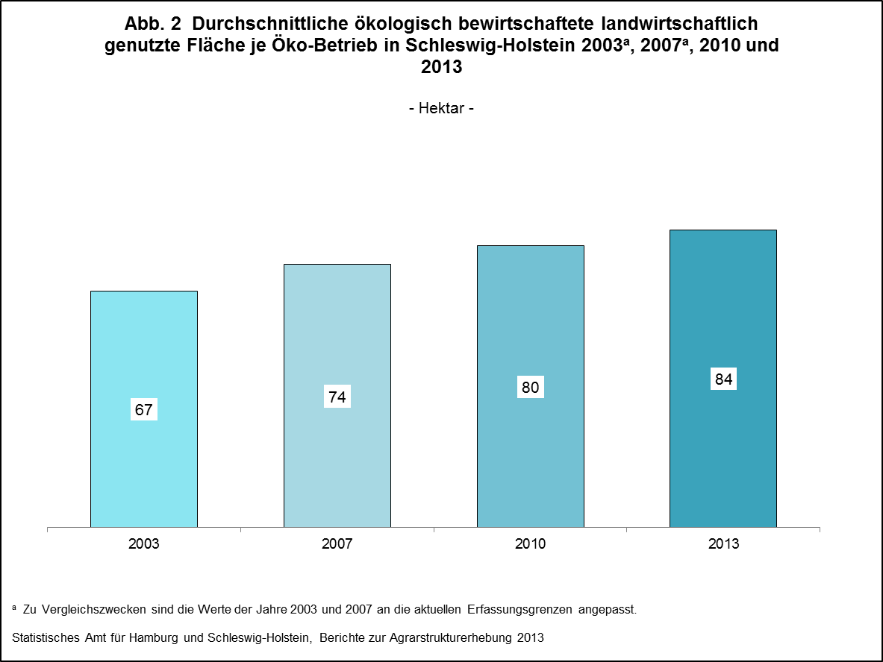

zurück zum Inhalt

Abb. 3 (S.11)
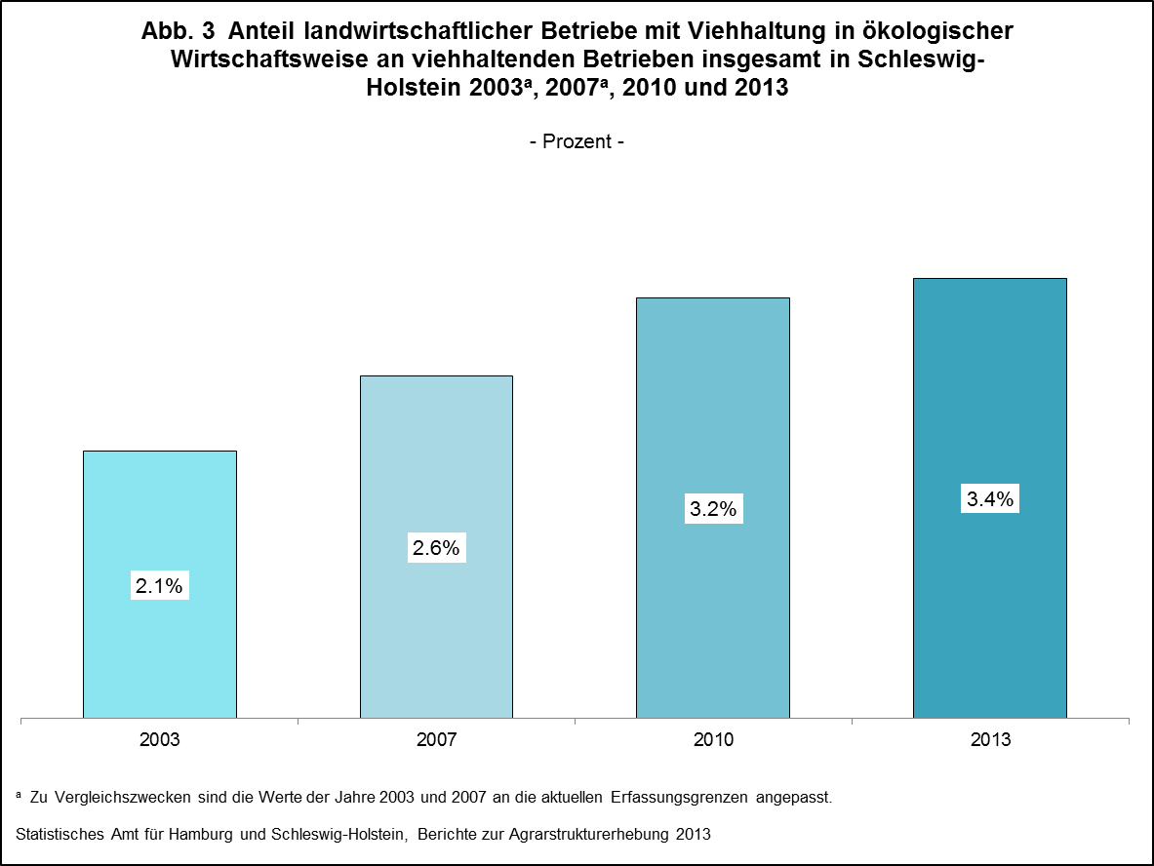

zurück zum Inhalt

Abb. 4 (S.12)
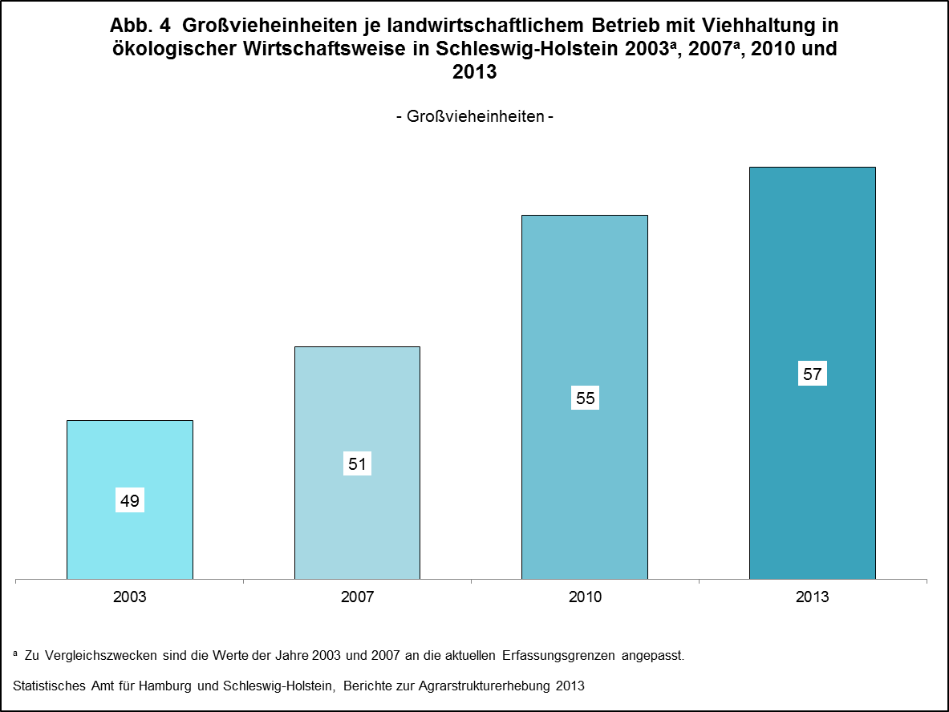

zurück zum Inhalt

Abb. 5 (S.14)
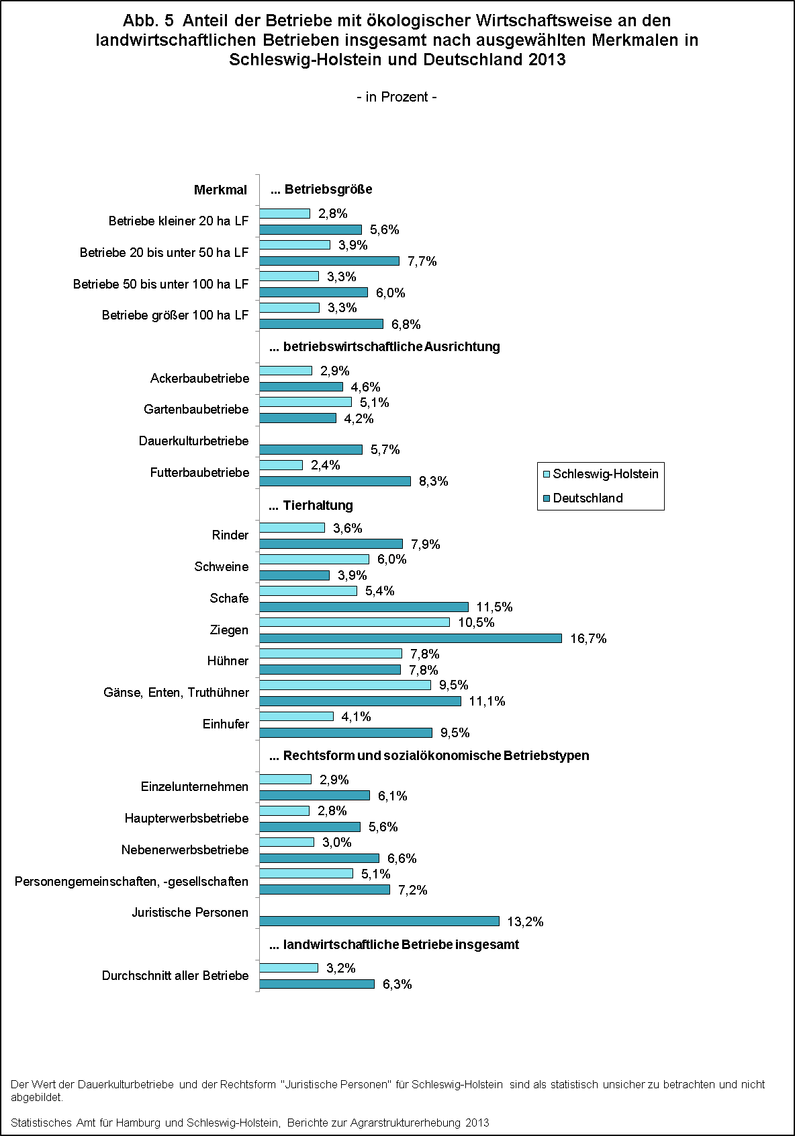

zurück zum Inhalt

Abb. 6 (S.27)
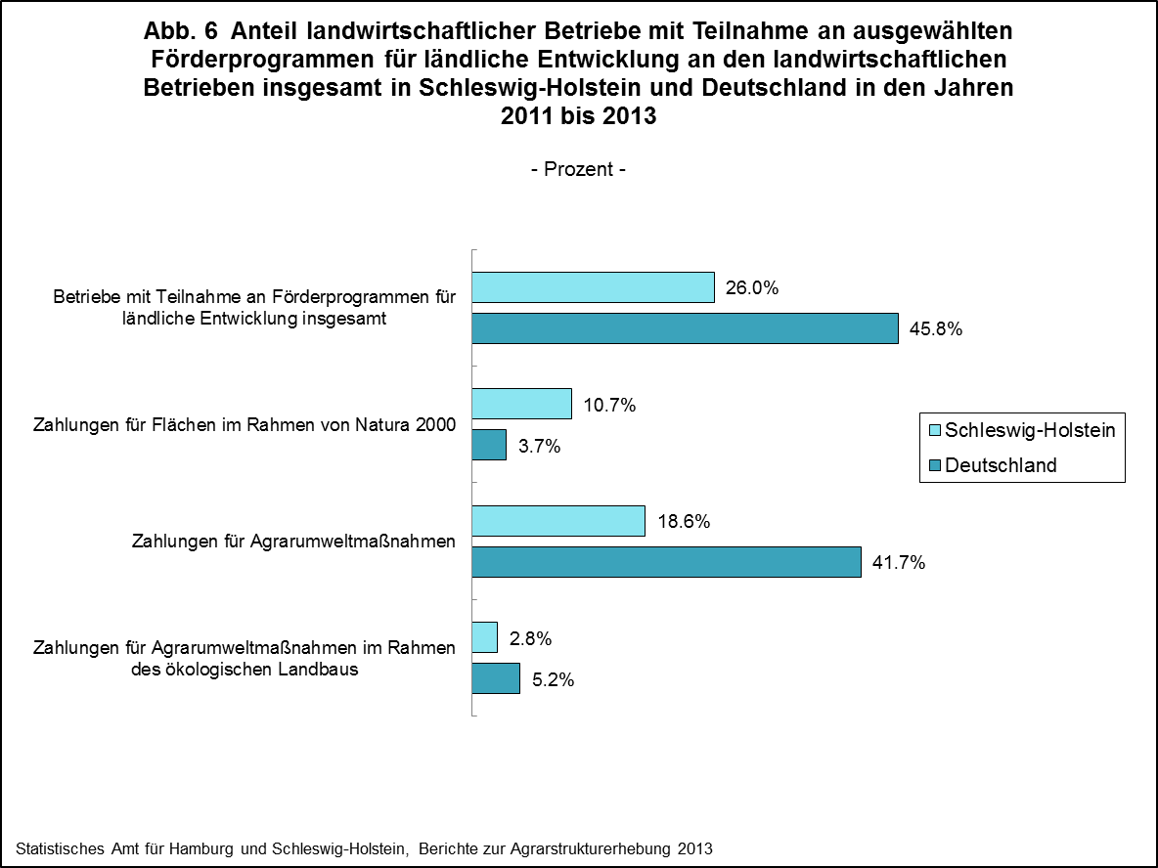

zurück zum Inhalt

Abb. 7 (S.29)
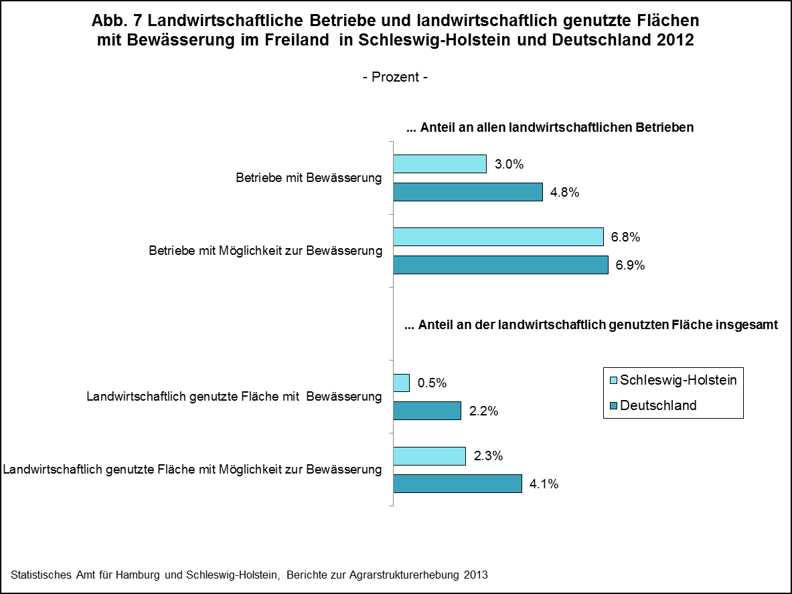

zurück zum Inhalt

Abb. 8 (S.31)
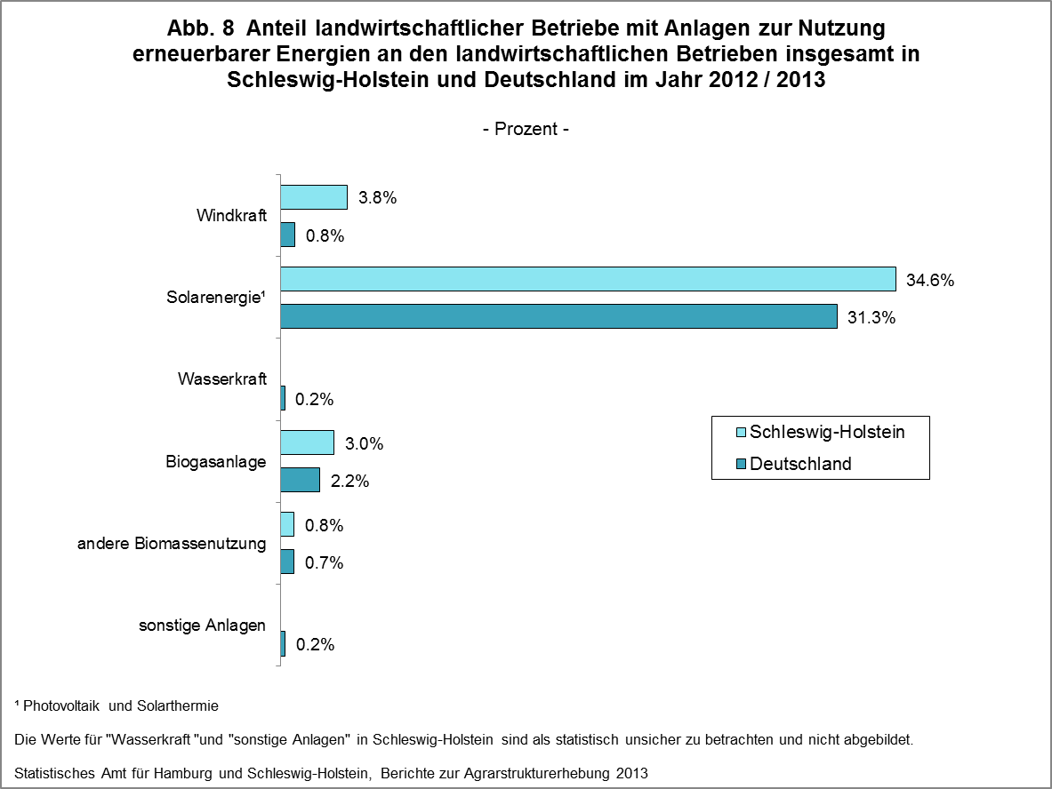

zurück zum Inhalt

